1-14
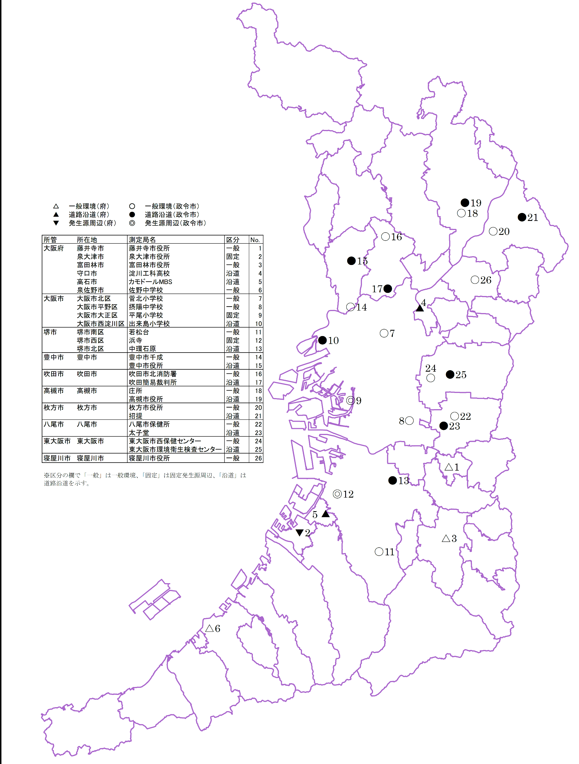
１－１４ 有害大気汚染物質環境モニタリング調査地点

